DuseyAra_Yatayara
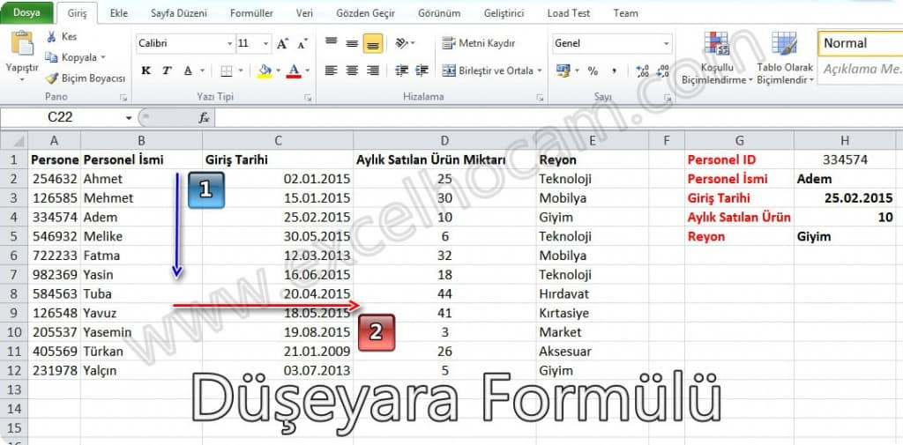
ÖRNEK AŞ ÜRÜN LİSTESİ
ÜRÜN KODU | ÜRÜN ADI | MARKA | KATEGORİ | BİRİMİ | KDV ORANI | FİYAT1
4600-21 | 1 LT AYÇİÇEK YAĞI FC | FC AYÇİÇEK | TEMEL GIDA | ADET | 0.08 | 3.4
6395-22 | 2 LT AYÇİÇEK YAĞI FC | FC AYÇİÇEK | TEMEL GIDA | ADET | 0.08 | 6.85
610-23 | 3 L AYÇİÇEK YAĞI FC | FC AYÇİÇEK | TEMEL GIDA | ADET | 0.08 | 14
04112-24 | 5 L TNK. AYÇİÇEK YAĞI | FC AYÇİÇEK | TEMEL GIDA | ADET | 0.08 | 20
04112-25 | 5 L PET AYÇİÇEK YAĞI | FC AYÇİÇEK | TEMEL GIDA | ADET | 0.08 | 21
04112-28 | 10 L AYÇİÇEK YAĞI | FC AYÇİÇEK | TEMEL GIDA | ADET | 0.08 | 44
04112-29 | 18 L AYÇİÇEK YAĞI | FC AYÇİÇEK | TEMEL GIDA | ADET | 0.08 | 67
04112-19 | AYÇİÇEK YAĞI 1 LT | FC-YAĞLARI | TEMEL GIDA | ADET | 0.08 | 4
04112-32 | AYÇİÇEK YAĞI 2 LT | ÖRNEK YAĞCI | TEMEL GIDA | ADET | 0.08 | 7
04112-30 | AYÇİÇEK YAĞI 3 LT | ÖRNEK YAĞCI | TEMEL GIDA | ADET | 0.08 | 12.3
04112-31 | AYÇİÇEK YAĞI 5 LT | ÖRNEK YAĞCI | TEMEL GIDA | ADET | 0.08 | 23.6
04112-18 | AYÇİÇEK YAĞI 5 LT | ÖRNEK YAĞCI | TEMEL GIDA | ADET | 0.08 | 23.4
04112-27 | AYÇİÇEK YAĞI 10 LT | ÖRNEK YAĞCI | TEMEL GIDA | ADET | 0.08 | 40.9
04112-26 | AYÇİÇEK YAĞI 18 LT | ÖRNEK YAĞCI | TEMEL GIDA | ADET | 0.08 | 90
04109-15 | ZEYTİN YAĞI 1 kg | FC-YAĞLARI | TEMEL GIDA | ADET | 0.1 | 4
04109-16 | ZEYTİN YAĞI 2 kg | FC-YAĞLARI | TEMEL GIDA | ADET | 0.1 | 15
43543-45 | ZEYTİN YAĞI 5 KG | FC-YAĞLARI | TEMEL GIDA | ADET | 0.1 | 23
04111-19 | 1/2X6 SHRINK ŞİŞE SÜT | FC SÜT | TEMEL GIDA | ADET | 0.01 | 0.6
34545-44 | 1/1X6 SHRINK ŞİŞE SÜT | FC SÜT | TEMEL GIDA | ADET | 0.01 | 0.7
4600-4 | 1/1X6 BASKILI ŞİŞE SÜT | FC SÜT | TEMEL GIDA | ADET | 0.01 | 0.45
6395-05 | 1500 ML.ŞİŞE SÜT SHRINK | FC SÜT | TEMEL GIDA | ADET | 0.08 | 2.2
06500-02 | EV ÇORBASI | FC GIDA | TEMEL GIDA | ADET | 0.08 | 1
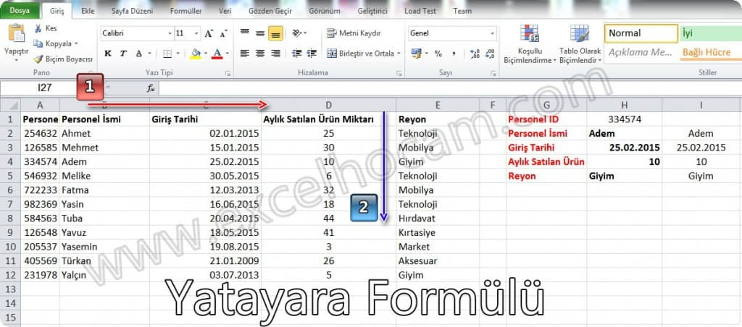
34534-444 | 250 g CAM MAYONEZ | FC GIDA | TEMEL GIDA | ADET | 0.08 | 2.3
00052-01 | 500 GR CAM MAYONEZ | FC GIDA | TEMEL GIDA | ADET | 0.08 | 3
00056-01 | 365 g MAYONEZ | FC GIDA | TEMEL GIDA | ADET | 0.08 | 3.4
00071-04 | 670 g MAYONEZ | FC GIDA | TEMEL GIDA | ADET | 0.08 | 4.5
01260-00 | 670 g MAYONEZ SOS | FC GIDA | TEMEL GIDA | ADET | 0.08 | 3.5
01263-04 | KAPLAMALI KREMALI KEK | FC GIDA | ATIŞTIRMALIK | ADET | 0.08 | 1.2
01263-05 | KAKAOLU FINDIKLI KEK | FC GIDA | ATIŞTIRMALIK | ADET | 0.08 | 1
01262-03 | MOZAİK KEK | FC GIDA | ATIŞTIRMALIK | ADET | 0.08 | 1.1
00894-00 | ÇOKOMEL KAKOLU | FC GIDA | ATIŞTIRMALIK | ADET | 0.08 | 1.1
00895-00 | ÇOKOMEL HİNDİSTANCEVİZLİ | FC GIDA | ATIŞTIRMALIK | ADET | 0.01 | 1.5
00758-03 | ÇOKOMEL MUZLU | FC GIDA | ATIŞTIRMALIK | ADET | 0.01 | 1.2
3454-66 | ÇOKOMEL ÇİLEKLİ | FC GIDA | ATIŞTIRMALIK | ADET | 0.08 | 1
00893-01 | ÇOKOMEL KAKOLU | FC GIDA | ATIŞTIRMALIK | ADET | 0.08 | 1.1
00894-01 | ÇOKOPRENS TURTA -FC | FC GIDA | ATIŞTIRMALIK | ADET | 0.08 | 1.5

